step05
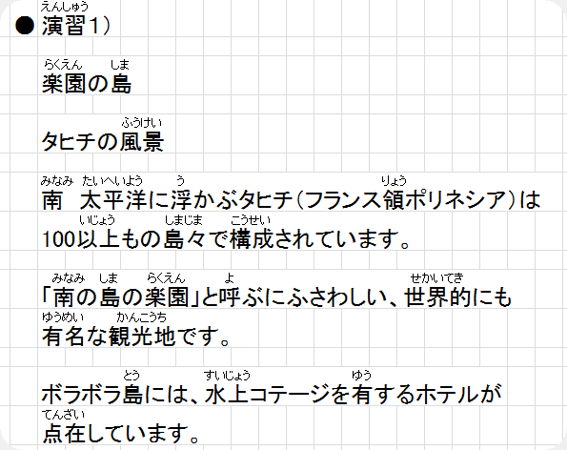

step06
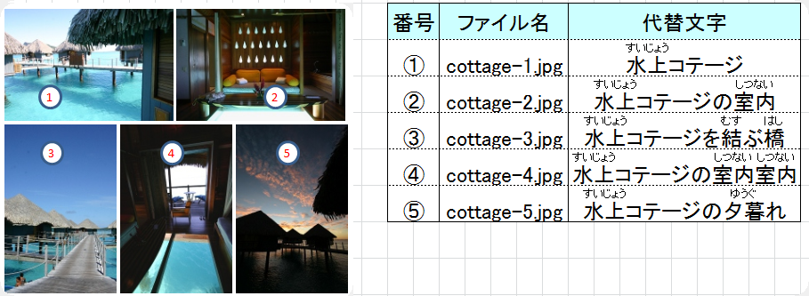
● | 演習１）

STEP10
練習問題 １．

 | 以下画面になる様に、CSSを設定しなさい。

 | H2タグ | ： | 文字色 | ： | 赤
 |  |  | 文字 | ： | 斜体（筆記体の斜体）

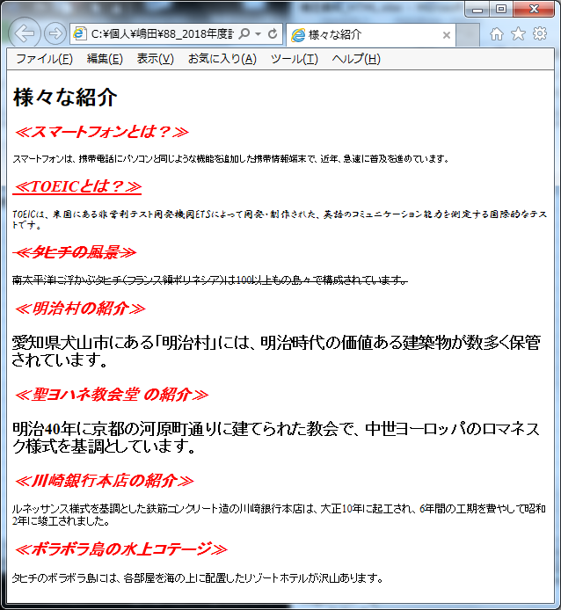

文字サイズ：small

文字装飾：文字の下に線
フォント：HGP行書体

文字装飾：取消し線

文字の太さ：太字
文字サイズ：x-large

 | 学生用

練習問題 ２．

 | 以下画面になる様に、CSSを設定しなさい。

 | THタグ | ： | 背景色 | ： | #CCCCCC

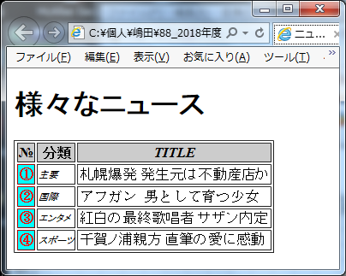

文字：斜体（標準の文字を斜めに表示）

フォント：明朝系のフォント

背景色：aqua
文字色：red
文字の太さ：800
文字サイズ：8ポイント
文字：斜体（標準の文字を斜めに表示）

 | 学生用

STEP11
練習問題 １．

 | 以下画面になる様に、CSSを設定しなさい。

 | 画像ファイル名 |  |  |  |  | ： | yohane_S1.jpg
 | 代替文字 |  |  | 文字 |  | ： | 聖ヨハネ教会堂の写真

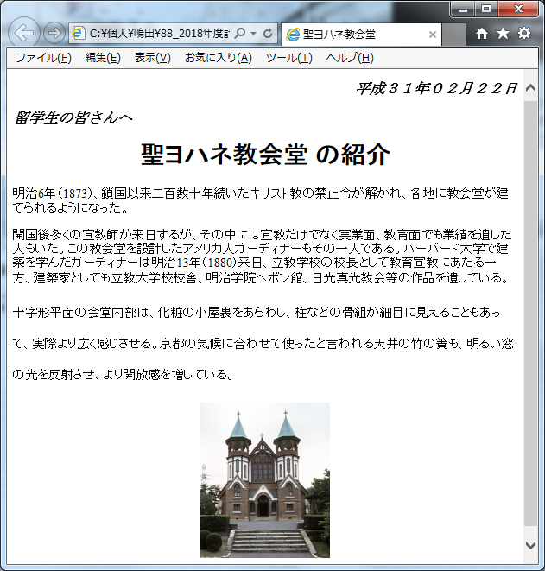

①

②

③

 |  | ① | 斜体の有無 |  |  |  | ： | 斜体（筆記体の斜体） | ② | 斜体の有無 | ： | 斜体（筆記体の斜体）
 |  |  | 文字の太さ |  |  |  | ： | 太字 |  | 文字の太さ | ： | 太字
 |  |  | 文字サイズ |  |  |  | ： | 14pt |  | 文字サイズ | ： | 14pt
 |  |  | フォント |  |  |  | ： | 明朝系のフォント |  | フォント | ： | 明朝系のフォント

 |  | ③ | 行間 |  | ： | 2.5

 | 学生用

